IndicadoresSG
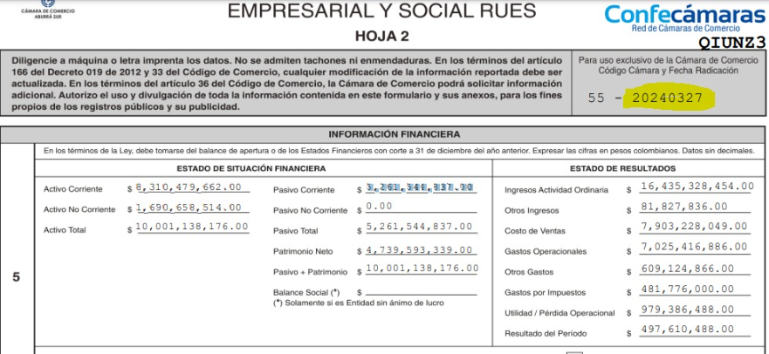
 | SG
Activo Corriente | $6,414,628,000
Pasivo Corriente | $3,136,573,000
Activo Total | $10,274,172,000
Pasivo total | $3,136,537,000
Utilidad Operacional | $535,991,000
Gastos de Intereses | $199,009,000
Índice de Liquidez | 2.0451
Capital de Trabajo | $3,278,055,000
Índice de Endeudamiento | 0.305
Razón de Cobertura | 2.69
Patrimonio | $7,137,635,000
Rentabilidad del patrimonio | 0.075
Rentabilidad del activo | 0.0522

Indicadores financieros | SOFTGIC | REQUERIDO
Índice de Liquidez | 2.040 | 0.00
Índice de Endeudamiento | 0.3 | 0.00
Razón de Cobertura a intereses | 2037.98 | 0.00
Capital de Trabajo | $3,278,055,000.00 | $-
Indicadores organizacionales | SOFTGIC | REQUERIDO
Rentabilidad del patrimonio | 0.07 | 0
Rentabilidad del activo | 0.05 | 0.00

